Ark1
Oversigt for risikovirksomhed: [XXX] |  |  |  |  |  |  |  |  |  |  | Rev. dato: | XX. XXX 201X
Relevante informationer, som påvirker risikoen for skader ved stormflods hændelser |  |  |  |  |  |  |  |  |  |  | Udskrevet dato: | XX. XXX 201X

 |  |  |  |  |  |  |  |  | Basis: 50-års højvandshændelse og 50/100-års vandstand |  |  | Bemærkninger:
Scenarie nr. | Oplagrede stoffer1) | Terrænhøjde2) | Oplagsplacering5) | Højvandsstatistik3) |  | Højvandshændelse (cm)3) |  |  | Behov for klimatilpasning ved RCP 2,6 og RCP 8,5 angivet i meter6) |  |  | Her kan indgå data om bølgehøjde (15-50 cm) , landhævning/-sætning og usikkerhed (5-17 cm)
 |  | (m) | el. gulvhøjde (m) | Station | 20-år | 50-år | 100-år | RCP 2,6 (2046 - 2065) | RCP 8,5 (2046 - 2065) | RCP 2,6 (2081 - 2100) | RCP 8,5 (2081 - 2100)
 |  |  |  |  |  |  |  | 0,24 (middel) / 0,17 - 0,32 (sandsynlig interval) | 0,30 (middel) / 0,22 - 0,38 (sandsynlig interval) | 0,4 (middel) / 0,26 - 0,55 (sandsynlig interval) | 0,63 (middel) / 0,45 - 0,82 (sandsynlig interval)
 |  |  |  |  |  |  |  | 0.24 | 0.3 | 0.4 | 0.63

1) Som kan påvirkes/udvaskes ved stormflod.
2) jf. "angiv kortmateriale", f.eks. SagsGIS
3) Kystdirektoratets højvandsstatisk 2012 (opdateres i 2017) |  |  | http://www.masterpiece.dk/UploadetFiles/10852/36/Højvandsstatistikker_2012_rev_15.07.2013.pdf
4) Forventet havspejlsstigning jf. IPCC´s 5 hovedrapport |  |  | https://www.dmi.dk/fileadmin/user_upload/DKC/Klimaforandringer_2013__dansk.pdf
5) Oplagshøjde kan fastsættes lig med terrænhøjde indtil anden oplysning foreligger
6) Der er ikke taget hensyn til evt. bølgehøjde (15-50 cm) , landhævning/-sætning og usikkerhed (5-17 cm), som indgår i Kystdirektoratets praksis/anbefaling ved kystsikringsprojekter

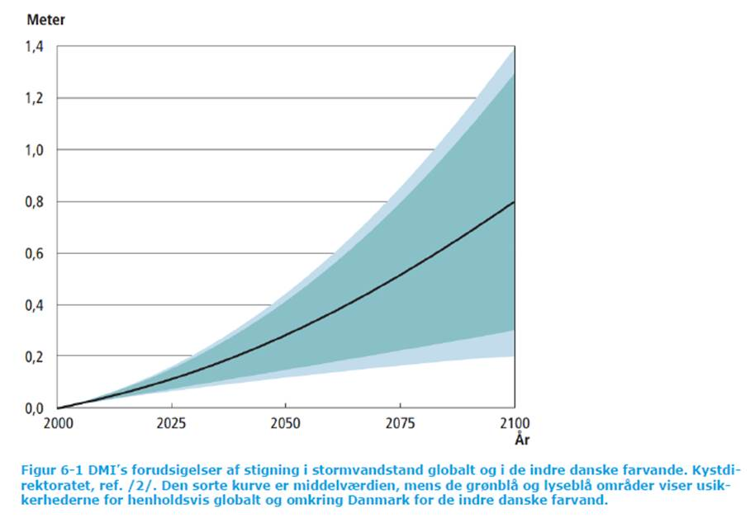
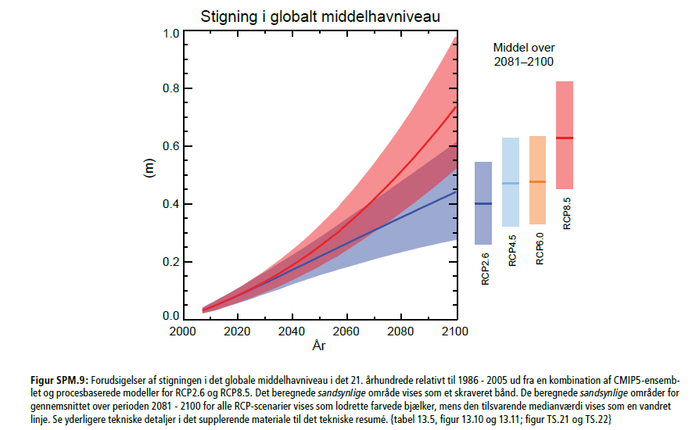

 |  |  |  |  |  |  |  |  | Figur SPM 9 sfindes også i ”Climate Change 2013: The physical Science Basis. Summary for policymakers” IPCC 2013.
 |  | Røde stiplede linjer er tilføjet manuelt og kan flyttes. |  |  |  |  |  |  | http://www.ipcc.ch/pdf/assessment-report/ar5/wg1/WG1AR5_SPM_FINAL.pdf
 |  |  |  |  |  |  |  |  | IPCC = Intergovernmental Panel on Climate Change under FN
Miljøstyrelsen gør opmærksom på, at dette alene kan anvendes som et hjælpeværktøj til vurdering af virksomheders risikostatus. Miljøstyrelsen er ikke ansvarlig for værktøjets resultater, som udelukkende er vejledende til brug for dialogen med myndighederne om virksomhedens risikostatus, hvor det er relevant.
Særligt bemærkes, at værktøjets resultater således ikke er rets-stiftende i sig selv og ikke bindende for miljømyndighedens afgørelse efter risikobekendtgørelsen om, hvilket behov der er for klimatilpasning.

